개요
AR 하나 UI 기획서

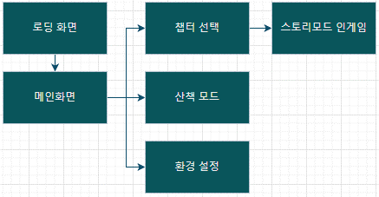

UI의 기준 화면 비는 세로, 9:20으로 한다 본 기획서에서 가변 해상도는 고려하지 않았으나, 차후 레이어 작업에서 변형 레이어를 사용하여 가변 해상도를 대비할 수 있음 모든 ui는 세로 화면 고정으로 한다 ui의 기준 해상도는 1080x2400으로 한다 ui의 기준 해상도는 1080x2400으로 한다 네비게이션바를 가리는 전체화면으로 디자인

로딩 화면
로딩 화면

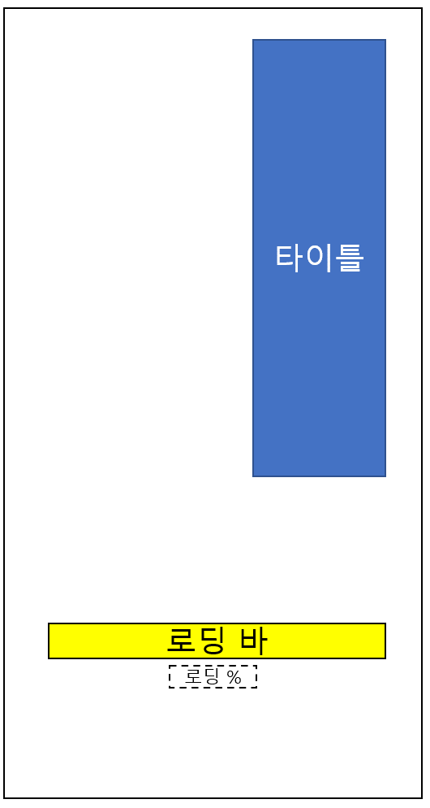 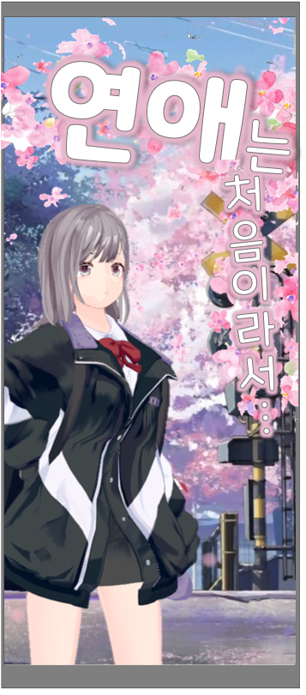

타이틀 : 세로 정렬을 사용하여 타이틀 글씨를 표기
4초간 강제로 화면을 고정, 유저에게 로딩 연출을 제공한다

메인화면
메인 화면

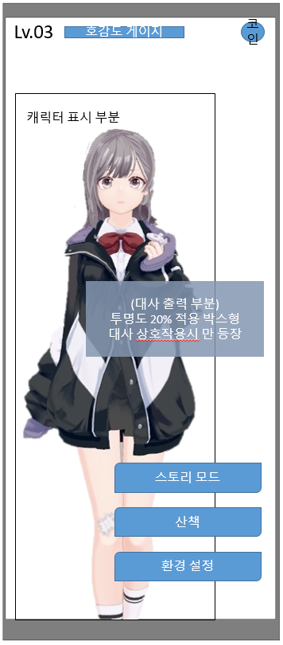

중요 버튼 세개를 중앙 하단에 배치 중앙에 캐릭터를 배치하고 아이들 모션을 출력, 터치로 인터렉션 하게 한다 와이어 프레임 배치 최상단 배치 레벨값 , 호감도 게이지 , 보유 코인 캐릭터는 3d 리소스로 불러와 Idle 모션 1종류, 터치 시 모션 2종류를 출력한다 기본적으로 idle 모션을 지속 재생하고 있고, 터치 하면 2종 중 랜덤 출력하며 대사를 출력한다

모션 이름 | 재생 횟수 | 발동 상황 | 설명
IDLE | 루프 | 기본상태
T1 | 1회 | 터치 시 2종 중 1개 랜덤 출력
T2

대사 이름 | 대사 내용 |  |  | 설명
최초 실행 |  |  |  | 메인화면 최초 진입 시 표출
기본1 |  |  |  | idle 상태일때 20초당 1번식 랜덤 출력
기본2
기본3
터치1 |  |  |  | 터치시 터치 모션과 함께 랜덤 출력 | +
터치2
터치3
터치4
*모든 대사는 3초간 대사 창 과 함께 출력 이후 대사창 페이드 아웃 하며 종료
**변수 : 기본 대사 중 터치 -> 터치 모션과 대사로 교체 됨

게임을 종료 하시겠습니까?

종료
돌아가기

뒤로가기 버튼 클릭 시 게임 종료 여부 메시지 표기

챕터 선택 + 스테이지 선택
챕터 선택 - 스테이지 선택 - 인게임 UI 레퍼런스

Chapter 1
Chapter 1 스테이지 클리어
호감도 Lv.2 달성
스토리 열람
Chapter 2
Chapter 2 스테이지 클리어
호감도 Lv.2 달성
스토리 열람
Chapter 3
Chapter 3 스테이지 클리어
호감도 Lv.3 달성
스토리 열람
Chapter 4
Chapter 1
Stage 1
Stage 2
Stage 3


보상: 호감도 100
플레이 시간: 15분

보상: 호감도 100
플레이 시간: 15분

보상: 호감도 100
플레이 시간: 15분

챕터 및 스테이지 UI
1. 메인 화면에서 스토리 모드 버튼을 눌러 스토리 모드 진입 가능 2. 스토리 모드 버튼을 터치하면 챕터 리스트 출력 3. 플레이 가능한 챕터의 경우 밝은 톤의 UI 출력 3-1. 플레이 불가능한 챕터의 경우 어두운 톤의 UI 출력 4. 플레이 불가능한 챕터 버튼 하단에 개방 조건 텍스트 출력 5. 스크롤 바를 이용해 챕터 리스트를 확인할 수 있음 6. 플레이 가능한 챕터를 터치했을 경우 스테이지 전체 UI가 출력되고 그 안에 3 가지의 스테이지 버튼이 출력 7. Stage 버튼 하단에 하트 아이콘 출력 8. 하트 아이콘은 스테이지 안 호감도를 얻는 상호작용 수만큼 출력 9. 하트 아이콘은 호감도 상호작용 순서이며, 호감도를 얻었을 경우 빨간 하트, 호감도를 얻지 못했을 경우 비어있는 하트 아이콘으로 출력 10. Stage 버튼 하단에 해당 스테이지의 보상 정보와 예상 플레이 시간이 출력

Stage 1
Start
스토리 개요
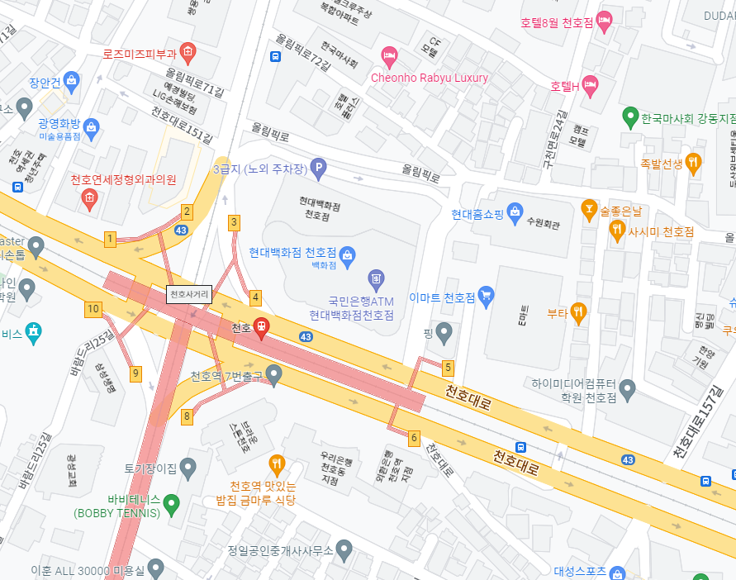

Stage 1

해당 지역에 가야 시작할 수 있습니다

시작 지점
상호명 주소
시작 지점
상호명 주소

스토리 개요

Start

스테이지 입장 시 UI
1. 스테이지 버튼을 누르면 시작 및 목표 지점들이 표시되어 있는 미니맵 출력 2. 지점(시작지점과 목표지점)들은 선으로 연결되어 미니맵에 출력 3. 플레이어의 위치가 GPS 상 미니맵 안에 존재한다면 미니맵에 플레이어의 현재 위치 원(동그라미)으로 출력 4. 돋보기 아이콘을 터치하면 맵이 크게 출력된다 5. 미니맵 하단에 시작 지점에 대한 이미지와 상호명, 주소 텍스트가 출력 6. 미니맵 하단에 스토리 개요 텍스트 출력 7. 화면 최하단에 Start 버튼 출력 8. 스테이지 버튼을 누르면 스크롤 바 삭제 9.Start 버튼을 누르면 스토리 모드 시작 10. 플레이어가 시작 지점 반경 8M 밖에 있을 경우, 스토리 모드가 시작되지 않고 "해당 지역을 가야 시작할 수 있습니다" 텍스트가 담긴 팝업창 출력

스토리 모드
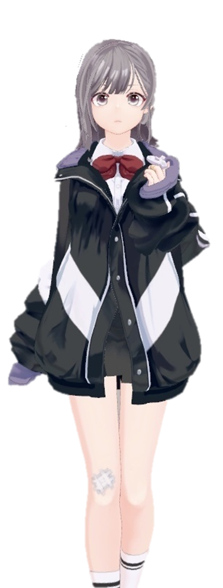

재개

환경 설정

나가기

스토리 모드 진행 시 일시정지 UI
1. 스토리 모드를 시작하면 카메라 활성화 및 바닥 인식 후 캐릭터 출력 2. 우측 화면 상단에 미니맵 출력 2-1. 미니맵 안에는 플레이어의 위치와 경로가 표시됨 3. 좌측 상단에 메뉴 버튼 출력 4. 메뉴 버튼을 누르면 화면 일시정지 상태 돌입 5. 일시정지 상태에서는 화면 중앙에 재개 버튼, 환경 설정 버튼, 나가기 버튼 출력 6. 휴대폰 전원을 끄고 다시 화면을 켰을 때 일시정지 상태로 돌입 7. 재개 버튼을 누르면 일시 정지 상태가 해제됨 8. 환경 설정 버튼을 누르면 환경설정 UI 출력 9. 나가기 버튼을 누르면 스토리 모드 종료

산책
산책 UI + 인벤토리 UI

캐릭터 호출
인벤토리
캐릭터 퇴장
인벤토리

산책 화면 UI
1. 메인 화면에서 산책 버튼을 통해 산책 진입 가능 2. 산책 진입하면 화면 좌측 하단에 인벤토리 버튼과 우측 하단에 캐릭터 호출 혹은 퇴장 버튼 한 가지만 출력 3. 캐릭터가 출력되지 않은 상태면 캐릭터 호출 버튼이 출력 3-1. 캐릭터가 출력된 상태면 캐릭터 퇴장 버튼 출력 4. 캐릭터가 출력되지 않은 상태에서 캐릭터 호출 버튼을 터치하면 캐릭터가 화면에 출력


캐릭터 퇴장
인벤토리
캐릭터 퇴장
인벤토리
선물 하기
선물 버리기
아이템 이름
X N
캐릭터 퇴장
인벤토리

공간이 부족합니다

인벤토리 및 선물 UI
1. 인벤토리 버튼을 누르면 인벤토리 UI 출력 2. 인벤토리는 8개의 슬롯으로 구성 3. 한 슬롯당 아이템은 최대 9개까지 들어갈 수 있음 2. 인벤토리 UI 안에 현재 플레이어가 소유하고 있는 아이템들이 칸마다 출력 3. 인벤토리 UI 좌측 상단에 인벤토리 UI 끄는 아이콘 출력 4. 플레이어가 소유한 아이템을 1초간 누르면 아이템 위치 기준 좌측 상단에 세부 UI 출력 5. 세부 UI 상단에 아이템 이름과 개수 출력 6. '아이템 이름 X n'으로 출력된다 7. 세부 UI 중간에 선물하기 버튼 출력 7-1. 세부 UI 하단에 선물 버리기 버튼 출력 8. 인벤토리의 아이템 슬롯이 가득 찼을 때 "공간이 부족합니다" 메세지 화면 중앙에 출력 9-1. 같은 ID의 아이템의 경우, 9개까지 차고, 남은 슬롯에 아이템이 쌓인다 9-2. 다른 ID의 경우, 남은 슬롯에 아이템이 쌓인다

